Table 1
INFORME EPIDEMIOLÓGICO ENFERMEDAD POR COVID-19 CHILE 30-03-2020 Departamento de Epidemiología


Contenido
RESUMEN................................................................................................................................................... 3 MÉTODO .................................................................................................................................................... 3 CASOS CONFIRMADOS POR LABORATORIO EN CHILE ............................................................................... 4 CARACTERISTICAS EPIDEMIOLÓGICAS....................................................................................................... 5 ANALISIS REGIONAL ................................................................................................................................... 9 Arica y Parinacota .......................................................................................................................................... 9 Tarapacá....................................................................................................................................................... 10 Antofagasta .................................................................................................................................................. 11 Atacama ....................................................................................................................................................... 12 Coquimbo..................................................................................................................................................... 13 Valparaíso .................................................................................................................................................... 14 Metropolitana .............................................................................................................................................. 16 Libertador General Bernardo O’Higgins .........................................................................................

RESUMEN
En Chile, hasta el 29 de marzo se han confirmado 2.449 casos de COVID-19 por laboratorio (Figura 1). El presente informe está desarrollado a partir de la caracterización de 2.088 casos confirmados, que han sido notificados en el sistema EPIVIGILA. La caracterización de ellos se resume de la siguiente manera: • Las mayores tasas de incidencia se encuentran en las regiones de Ñuble, Araucanía, Magallanes, Metropolitana y Los Lagos (Tabla 1). • La mediana de edad es de 39 años, donde el 3% corresponde a menores de 15 años, el 89% a adultos entre 15 y menores de 65 años, y el 8% corresponde a adultos mayores, sin observar diferencias por sexo (Tabla 2 y Figura 3). • Según antecedentes epidemiológicos, el 36% corresponden a casos secundarios, un 22% a casos importados, un 21% no tiene nexo epidemiológico y un 21% está en proceso de investigación que corresponde a notificaciones de las últimas fechas (Tabla 3).
MÉTODO
De acuerdo al Decreto Supremo Nº158/04, la enfermedad por COVID-19 es de notificación obligatoria por ser una enfermedad inusitada o imprevista, por lo que todo caso sospechoso debe ser notificado obligatoriamente y de manera inmediata por el médico tratante. El presente informe es un análisis de tipo descriptivo de los casos notificados como COVID-19 a las 23:59 horas del 29 de marzo del 2020 (CIE 10: U07.1), en el sistema de vigilancia epidemiológica EPIVIGILA del Departamento de Epidemiología del Ministerio de Salud de Chile (MINSAL). Las fuentes de información que nutren la vigilancia epidemiológica son: • Notificación del médico tratante en sistema EPIVIGILA. • Resultado de muestras de laboratorio. • Investigación epidemiológica realizada por las unidades de Epidemiología de las Secretarias Regionales Ministeriales (SEREMI) de Salud del país. • Registro de estadísticas vitales del Registro Civil. • Base de datos de la unidad de gestión de cama crítica de la División de Gestión de Redes Asistenciales (DIGERA) del (MINSAL). • Proyección de población del Instituto Nacional de Estadísticas 2020 en base a Censo 2017.

CASOS CONFIRMADOS POR LABORATORIO EN CHILE
Figura 1. Casos confirmados y acumulados de COVID-19 según fecha de confirmación por laboratorio. Chile, del 1 al 29 de marzo de 2020.
350 2500
1 3 1 2 3 3 4 | 220 |  |  |  |  |  |  |  |  |  | 230
 |  |  |  |  |  | 103 | 95 | 114 | 176 | 164

 |  |  |  | 103 | 92
 | 81
 |  | 46 | 37
 | 6 11 9 18 14
300 250 200 150 100 50 |  |  |  |  |  |  |  |  |  |  |  | 2000 1500 1000 500
0 0 Número de casos nuevos Número de casos acumulados

Table 2
304 ₂₉₉
310
CARACTERISTICAS EPIDEMIOLÓGICAS
Tabla 1. Número de casos y tasa de incidencia de COVID-19 según región de notificación. Chile, entre el 22 de febrero al 29 de marzo de 2020.
Región |  | N° casos Población Tasa incidencia

 |  |  | Notificados | Confirmados
Arica y Parinacota | 252110 |  | 241 | 6 | 2.4
Tarapacá | 382773 |  | 331 | 5 | 1.3
Antofagasta | 691854 |  | 613 | 35 | 5.1
Atacama | 314709 |  | 163 | 2 | 0.6
Coquimbo | 836096 |  | 435 | 27 | 3.2
Valparaíso | 1960170 |  | 1844 | 99 | 5.1
Metropolitana | 8125072 |  | 14342 | 1215 | 15.0
O'Higgins | 991063 |  | 496 | 16 | 1.6
Maule | 1131939 |  | 1190 | 57 | 5.0
Ñuble | 511551 |  | 1159 | 164 | 32.1
Biobío | 1663696 |  | 1937 | 93 | 5.6
Araucanía | 1014343 |  | 1108 | 205 | 20.2
Los Ríos | 405835 |  | 523 | 15 | 3.7
Los Lagos | 891440 |  | 828 | 112 | 12.6
Aisén | 107297 |  | 36 | 2 | 1.9
Magallanes | 178362 |  | 430 | 35 | 19.6
Total país | 19458310 |  | 25676 | 2088 | 10.7

Figura 2. Casos confirmados de COVID-19 según fecha de inicio de síntomas y notificación. Chile, entre el 22 de febrero al 29 de marzo de 2020.
250
200
150
100
50
0
Fecha de notificación Fecha de primeros síntomas
Imágenes 1a y 1b. Número de casos y tasa de casos confirmados notificados COVID-19, entre el 22 de febrero y el 30 de marzo. Chile.

Table 3
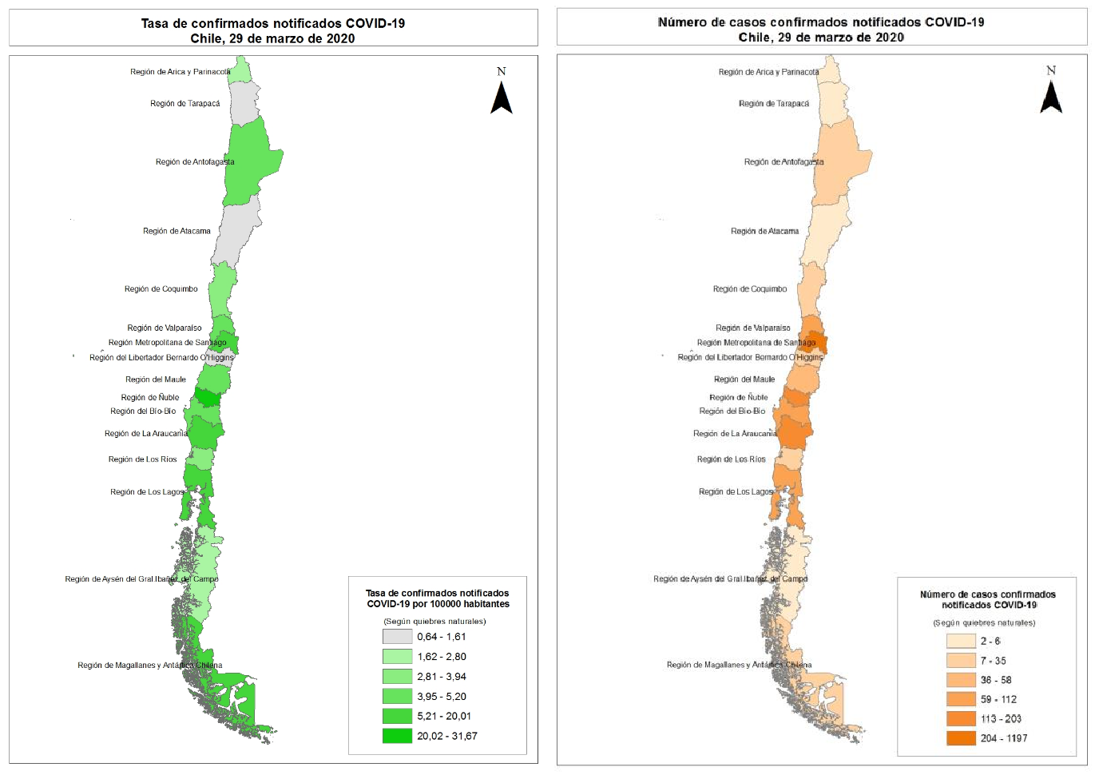
Tabla 2. Tasa de incidencia y número de casos confirmados de COVID-19 según grupo de edad y sexo. Chile, entre el 22 de febrero y el 29 de marzo de 2020.
Grupo edad Hombre Mujer |  |  |  |  |  |  |  | Total
 | N° | % | Tasa | N° | % | Tasa | N° |  | % | Tasa
00 - 04 años | 5 | 0 | 0.8 | 10 | 1 | 1.7 | 15 |  | 1 | 1.3
05 - 09 años | 4 | 0 | 0.6 | 9 | 1 | 1.4 | 13 |  | 1 | 1.0
10 - 14 años | 10 | 1 | 1.6 | 9 | 1 | 1.4 | 19 |  | 1 | 1.5
15 - 19 años | 18 | 2 | 2.8 | 25 | 2 | 4.0 | 43 |  | 2 | 3.4
20 - 24 años | 58 | 6 | 7.9 | 66 | 6 | 9.3 | 124 |  | 6 | 8.6
25 - 29 años | 116 | 11 | 13.9 | 131 | 13 | 16.1 | 247 |  | 12 | 15.0
30 - 34 años | 149 | 14 | 18.4 | 160 | 15 | 20.4 | 309 |  | 15 | 19.4
35 - 39 años | 142 | 14 | 19.6 | 129 | 12 | 18.2 | 271 |  | 13 | 18.9
40 - 44 años | 125 | 12 | 18.5 | 113 | 11 | 16.8 | 238 |  | 11 | 17.7
45 - 49 años | 108 | 10 | 17.1 | 105 | 10 | 16.4 | 213 |  | 10 | 16.8
50 - 54 años | 83 | 8 | 13.8 | 79 | 8 | 12.7 | 162 |  | 8 | 13.2
55 - 59 años | 76 | 7 | 13.7 | 66 | 6 | 11.2 | 142 |  | 7 | 12.4
60 - 64 años | 56 | 5 | 11.9 | 53 | 5 | 10.2 | 109 |  | 5 | 11.0
65 - 69 años | 38 | 4 | 10.0 | 35 | 3 | 8.0 | 73 |  | 3 | 9.0
70 - 74 años | 30 | 3 | 11.4 | 22 | 2 | 6.9 | 52 |  | 2 | 8.9
75 - 79 años | 18 | 2 | 10.2 | 14 | 1 | 5.9 | 32 |  | 2 | 7.7
80 y mas años | 15 | 1 | 7.6 | 11 | 1 | 3.1 | 26 |  | 1 | 4.8
Total | 1051 |  | 10.9 | 1037 |  | 10.5 | 2088 |  |  | 10.7
Figura 3. Número de casos confirmados de COVID-19 según grupo de edad y sexo en Chile, entre el 22 de febrero y el 29 de marzo de 2020(*).
80 y mas años 70 - 74 años
60 - 64 años
50 - 54 años
40 - 44 años
30 - 34 años
20 - 24 años
10 - 14 años
00 - 04 años 170 120 70 20 30 80 130
n= 2088
Hombres Mujeres Número de casos confirmados

Tabla 3. Casos confirmados notificados de COVID-19, según factor de exposición. Chile, entre el 22 de febrero y el 29 de marzo de 2020.

Table 5
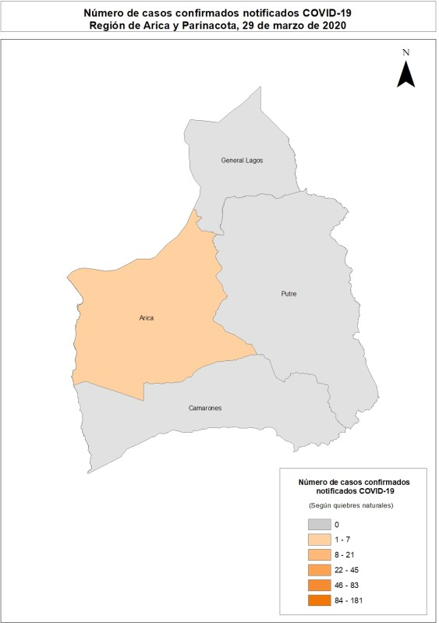
ANALISIS REGIONAL
A continuación, se presenta el número y tasa cruda de incidencia (x 100.000 habitantes) de casos confirmados notificados por COVID-19 según región y comuna de residencia. Para aquellas comunas que presentan menos de 4 casos, se omite el detalle del valor absoluto, el cual es reemplazado por guion, mientras se mantiene la presentación de la tasa. Arica y Parinacota Tabla 4. Casos de COVID-19 según comuna de residencia. Región de Arica y Parinacota, 2020(*).
Comuna | N° | Población | Tasa
Arica | 6 | 247552 | 2.4
Camarones | - | 1233 | 0.0
General Lagos | - | 810 | 0.0
Putre | - | 2515 | 0.0
Total | 6 | 252110 | 2.4
* Datos provisorios al 29/03/2020
Fuente: Sistema de notificación EPIVIGILA, Dpto. de Epidemiología, DIPLAS - Ministerio de Salud.
Imagen 2: Número de casos confirmados notificados COVID-19, región de Arica y Parinacota, Chile, hasta el 29 de marzo de 2020.

Table 6
Tarapacá Tabla 5. Casos de COVID-19 según comuna de residencia. Región de Tarapacá, 2020(*).
Comuna | N° | Población | Tasa
Alto Hospicio | - | 129999 | 0.0
Camiña | - | 1375 | 0.0
Colchane | - | 1583 | 0.0
Huara | - | 3000 | 0.0
Iquique | 5 | 223463 | 2.2
Pica | - | 5958 | 0.0
Pozo Almonte | - | 17395 | 0.0
Total | 5 | 382773 | 1.3
* Datos provisorios al 29/03/2020
Fuente: Sistema de notificación EPIVIGILA, Dpto. de Epidemiología, DIPLAS - Ministerio de Salud.
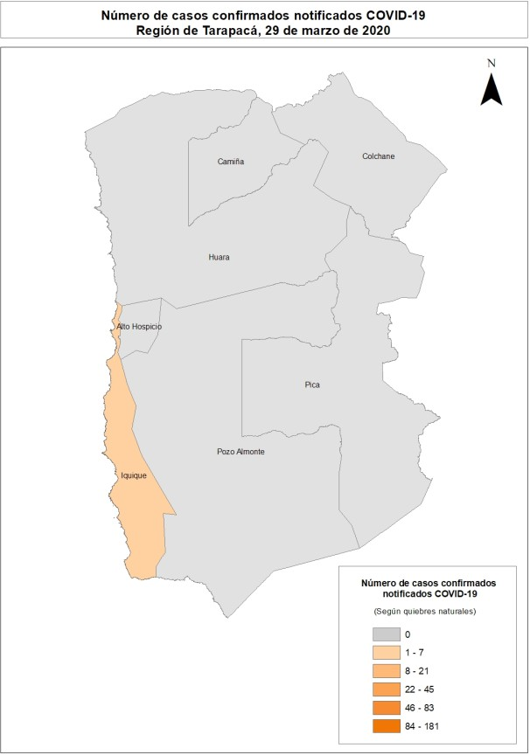
Imagen 3: Número de casos confirmados notificados COVID-19, región de Tarapacá, Chile, hasta el 29 de marzo de 2020.

Table 7
Antofagasta Tabla 6. Casos de COVID-19 según comuna de residencia. Región de Antofagasta, 2020(*).
Comuna | N° | Población | Tasa
Antofagasta | 29 | 425725 | 6.8
Calama | - | 190336 | 1.6
María Elena | - | 6814 | 0.0
Mejillones | - | 14776 | 0.0
Ollagüe | - | 287 | 0.0
San Pedro de Atacama | - | 10434 | 9.6
Sierra Gorda | - | 1746 | 0.0
Taltal | - | 13657 | 0.0
Tocopilla | - | 28079 | 7.1
Total | 35 | 691854 | 5.1
* Datos provisorios al 29/03/2020
Fuente: Sistema de notificación EPIVIGILA, Dpto. de Epidemiología, DIPLAS - Ministerio de Salud.
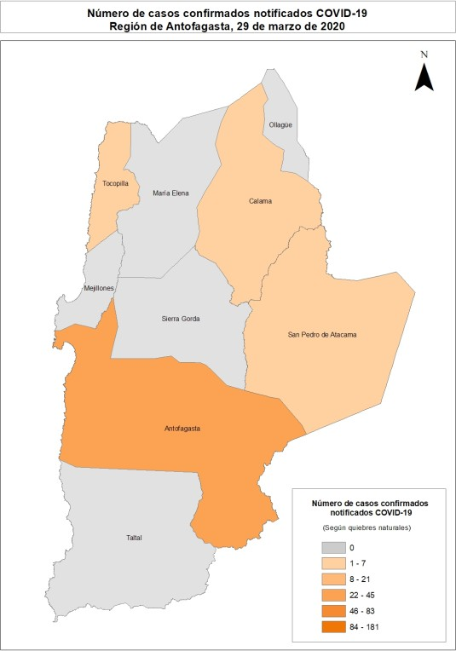
Imagen 4: Número de casos confirmados notificados COVID-19, región de Antofagasta, Chile, hasta el 29 de marzo de 2020.

Table 8
Atacama Tabla 7. Casos de COVID-19 según comuna de residencia. Región de Atacama, 2020(*).
Comuna | N° | Población | Tasa
Alto del Carmen | - | 5729 | 0.0
Caldera | - | 19426 | 0.0
Chañaral | - | 13164 | 0.0
Copiapó | - | 171766 | 0.6
Diego de Almagro | - | 14358 | 7.0
Freirina | - | 7681 | 0.0
Huasco | - | 11264 | 0.0
Tierra Amarilla | - | 14312 | 0.0
Vallenar | - | 57009 | 0.0
Total | 2 | 314709 | 0.6
* Datos provisorios al 29/03/2020
Fuente: Sistema de notificación EPIVIGILA, Dpto. de Epidemiología, DIPLAS - Ministerio de Salud.
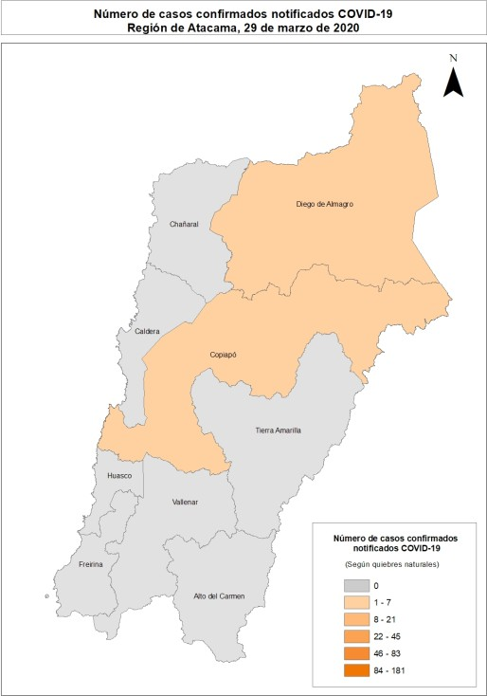
Imagen 5: Número de casos confirmados notificados COVID-19, región de Atacama, Chile, hasta el 29 de marzo de 2020.

Table 9
Coquimbo Tabla 8. Casos de COVID-19 según comuna de residencia. Región de Coquimbo, 2020(*).
Comuna | N° | Población | Tasa
Andacollo | - | 11791 | 0.0
Canela | - | 9546 | 0.0
Combarbalá | - | 13884 | 0.0
Coquimbo | 17 | 256735 | 6.6
Illapel | - | 32801 | 0.0
La Higuera | - | 4450 | 0.0
La Serena | - | 249656 | 0.8
Los Vilos | - | 23374 | 4.3
Monte Patria | - | 32527 | 0.0
Ovalle | 4 | 121269 | 3.3
Paiguano | - | 4675 | 0.0
Punitaqui | - | 12165 | 0.0
Río Hurtado | - | 4372 | 22.9
Salamanca | - | 29110 | 6.9
Vicuña | - | 29741 | 0.0
Total | 27 | 836096 | 3.2
* Datos provisorios al 29/03/2020
Fuente: Sistema de notificación EPIVIGILA, Dpto. de Epidemiología, DIPLAS - Ministerio de Salud.
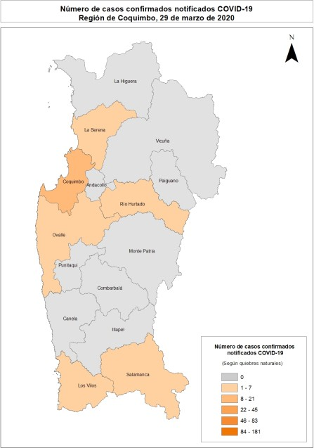
Imagen 6: Número de casos confirmados notificados COVID-19, región de Coquimbo, Chile, hasta el 29 de marzo de 2020.

Table 11
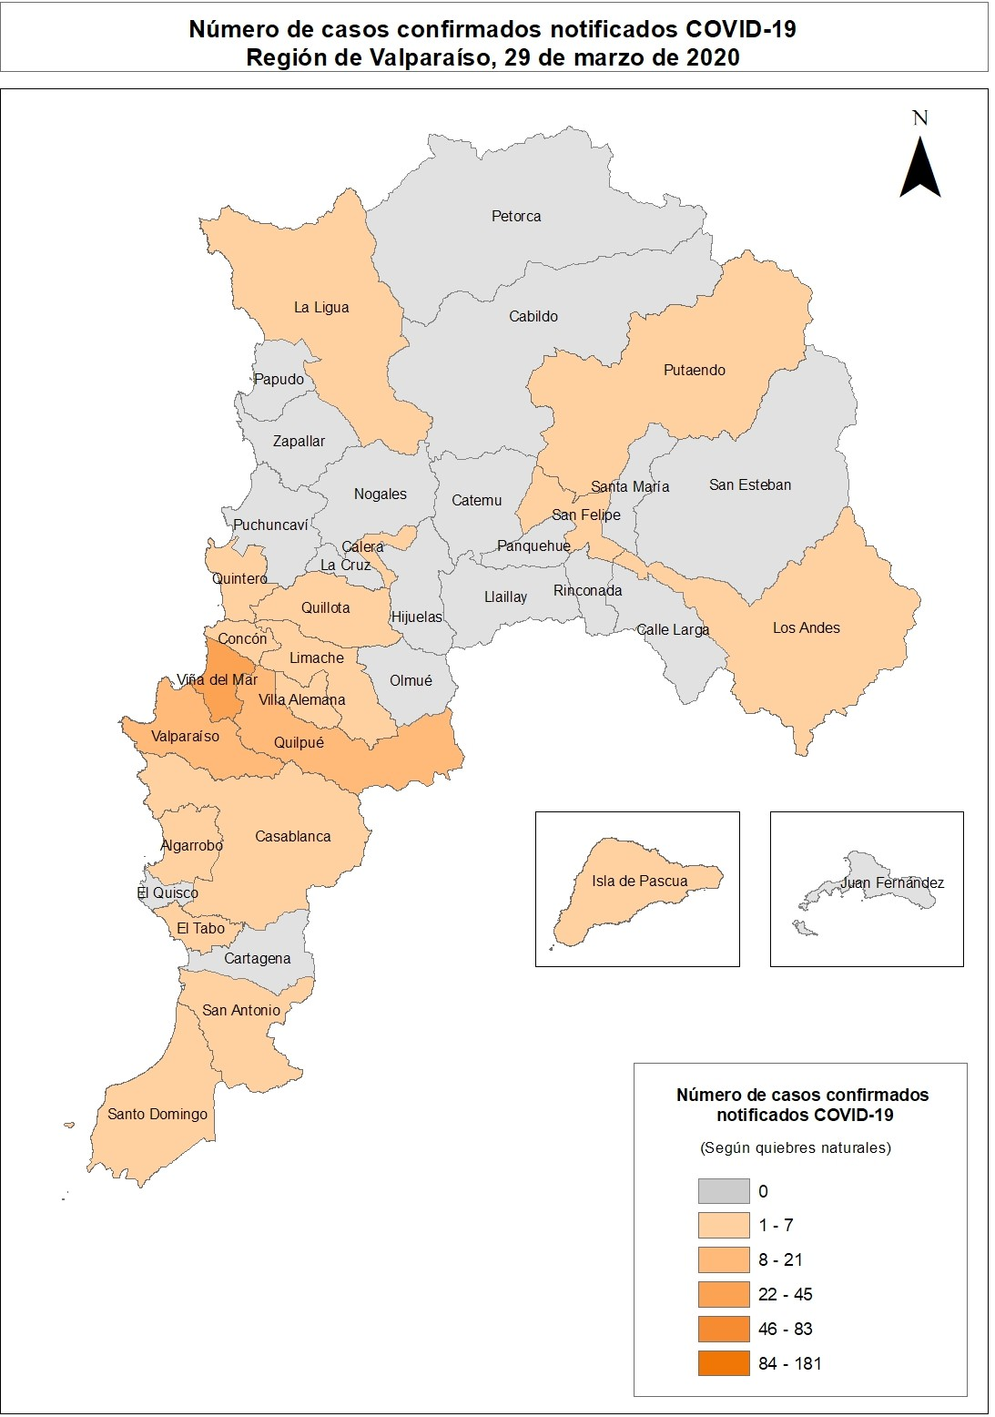
Metropolitana Tabla 10. Casos de COVID-19 según comuna de residencia. Región Metropolitana, 2020(*).
Comuna |  | N° | Población | Tasa
Alhué |  | - | 7405 | 0.0
Buin |  | 7 | 109641 | 6.4
Calera de Tango |  | 6 | 28525 | 21.0
Cerrillos |  | - | 88956 | 3.4
Cerro Navia |  | 19 | 142465 | 13.3
Colina |  | 32 | 180353 | 17.7
Conchalí |  | 14 | 139195 | 10.1
Curacaví |  | 5 | 36430 | 13.7
El Bosque |  | 18 | 172000 | 10.5
El Monte |  | - | 40014 | 2.5
Estación Central |  | 16 | 206792 | 7.7
Huechuraba |  | 17 | 112528 | 15.1
Independencia |  | 15 | 142065 | 10.6
Isla de Maipo |  | - | 40171 | 0.0
La Cisterna |  | 10 | 100434 | 10.0
La Florida |  | 43 | 402433 | 10.7
La Granja |  | 5 | 122557 | 4.1
La Pintana |  | - | 189335 | 1.1
La Reina |  | 24 | 100252 | 23.9
Lampa |  | 10 | 126898 | 7.9
Las Condes |  | 181 | 330759 | 54.7
Lo Barnechea |  | 68 | 124076 | 54.8
Lo Espejo |  | 4 | 103865 | 3.9
Lo Prado |  | 14 | 104403 | 13.4
Macul |  | 10 | 134635 | 7.4
Maipú |  | 43 | 578605 | 7.4
María Pinto |  | - | 14926 | 0.0
Melipilla |  | 6 | 141612 | 4.2
Ñuñoa |  | 67 | 250192 | 26.8
Padre Hurtado |  | 10 | 74188 | 13.5
Paine |  | - | 82766 | 3.6
Pedro Aguirre Cerda |  | 7 | 107803 | 6.5
Peñaflor |  | 10 | 101058 | 9.9
Peñalolén |  | 31 | 266798 | 11.6
Pirque |  | - | 30433 | 0.0
Providencia |  | 82 | 157749 | 52.0
Pudahuel |  | 17 | 253139 | 6.7
Puente Alto |  | 45 | 645909 | 7.0
Quilicura |  | 17 | 254694 | 6.7
Quinta Normal |  | 21 | 136368 | 15.4
Tabla continúa en página siguiente
Tabla 10 (continuación)
Comuna | N° |  | Población | Tasa
Recoleta | 17 |  | 190075 | 8.9
Renca | 9 |  | 160847 | 5.6
San Bernardo | 32 |  | 334836 | 9.6
San Joaquín | 13 |  | 103485 | 12.6
San José de Maipo | - |  | 18644 | 10.7
San Miguel | 25 |  | 133059 | 18.8
San Pedro | - |  | 11953 | 0.0
San Ramón | - |  | 86510 | 1.2
Santiago | 127 |  | 503147 | 25.2
Talagante | - |  | 81838 | 3.7
Tiltil | - |  | 21477 | 9.3
Vitacura | 83 |  | 96774 | 85.8
Total | 1197 |  | 8125072 | 14.7
* Datos provisorios al 29/03/2020
Fuente: Sistema de notificación EPIVIGILA, Dpto. de Epidemiología, DIPLAS - Ministerio de Salud.
Imagen 8: Número de casos confirmados notificados COVID-19, región Metropolitana, Chile, hasta el 29 de marzo de 2020.

Table 12
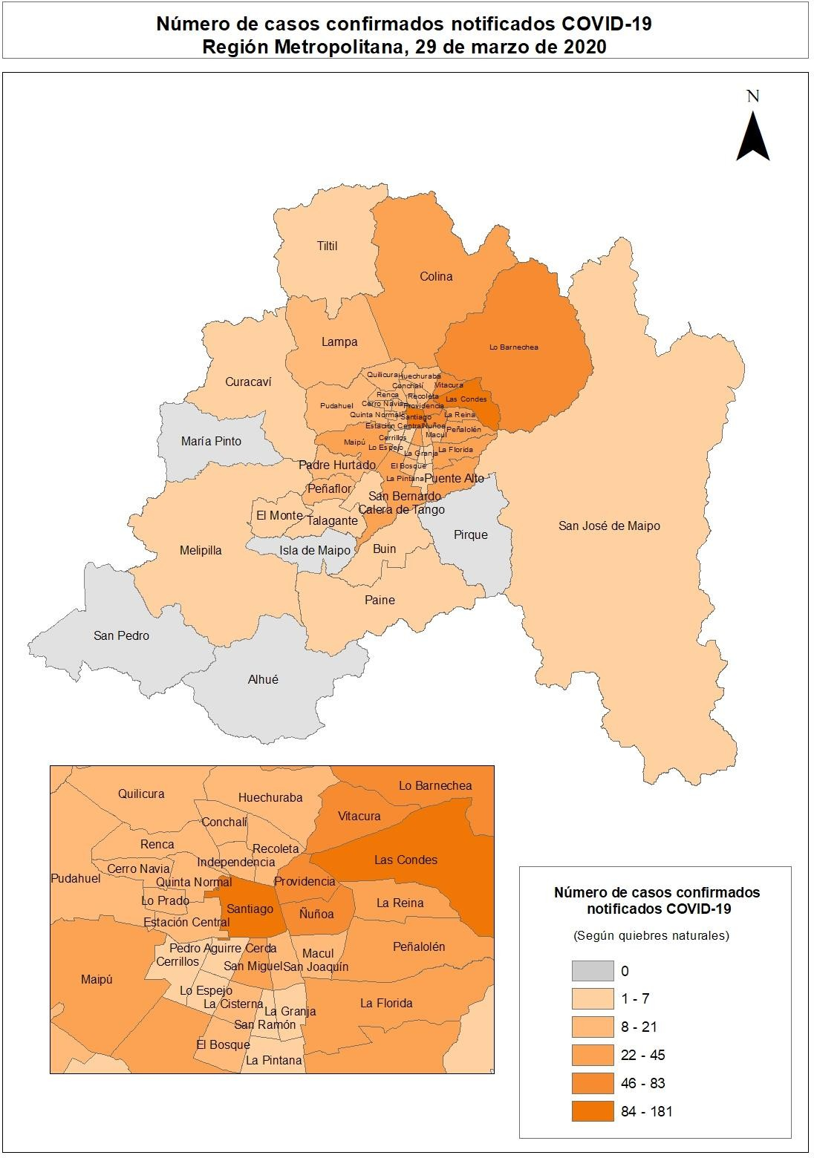
Libertador General Bernardo O’Higgins Tabla 11. Casos de COVID-19 según comuna de residencia. Región Del Libertador General Bernardo O’Higgins, 2020(*).
Comuna | N° | Población | Tasa
Chépica | - | 15925 | 0.0
Chimbarongo | - | 37696 | 0.0
Codegua | - | 14096 | 0.0
Coinco | - | 7831 | 0.0
Coltauco | - | 21263 | 0.0
Doñihue | - | 22700 | 0.0
Graneros | - | 36504 | 0.0
La Estrella | - | 3114 | 0.0
Las Cabras | - | 26749 | 0.0
Litueche | - | 6765 | 0.0
Lolol | - | 7289 | 0.0
Machalí | - | 59913 | 5.0
Malloa | - | 14163 | 0.0
Marchihue | - | 7632 | 0.0
Mostazal | - | 27462 | 0.0
Nancagua | - | 19141 | 0.0
Navidad | - | 6904 | 0.0
Olivar | - | 14624 | 0.0
Palmilla | - | 13299 | 0.0
Paredones | - | 6349 | 0.0
Peralillo | - | 11848 | 0.0
Peumo | - | 14952 | 0.0
Pichidegua | - | 20743 | 0.0
Pichilemu | - | 17882 | 0.0
Placilla | - | 9164 | 0.0
Pumanque | - | 3531 | 0.0
Quinta de Tilcoco | - | 13877 | 7.2
Rancagua | 7 | 265211 | 2.6
Rengo | - | 63710 | 1.6
Requínoa | - | 30371 | 6.6
San Fernando | - | 78642 | 2.5
San Vicente | - | 50617 | 0.0
Santa Cruz | - | 41096 | 0.0
Total | 16 | 991063 | 1.6
* Datos provisorios al 29/03/2020
Fuente: Sistema de notificación EPIVIGILA, Dpto. de Epidemiología, DIPLAS - Ministerio de Salud.
Imagen 9: Número de casos confirmados notificados COVID-19, región de O’Higgins, Chile, hasta el 29 de marzo de 2020.

Table 13
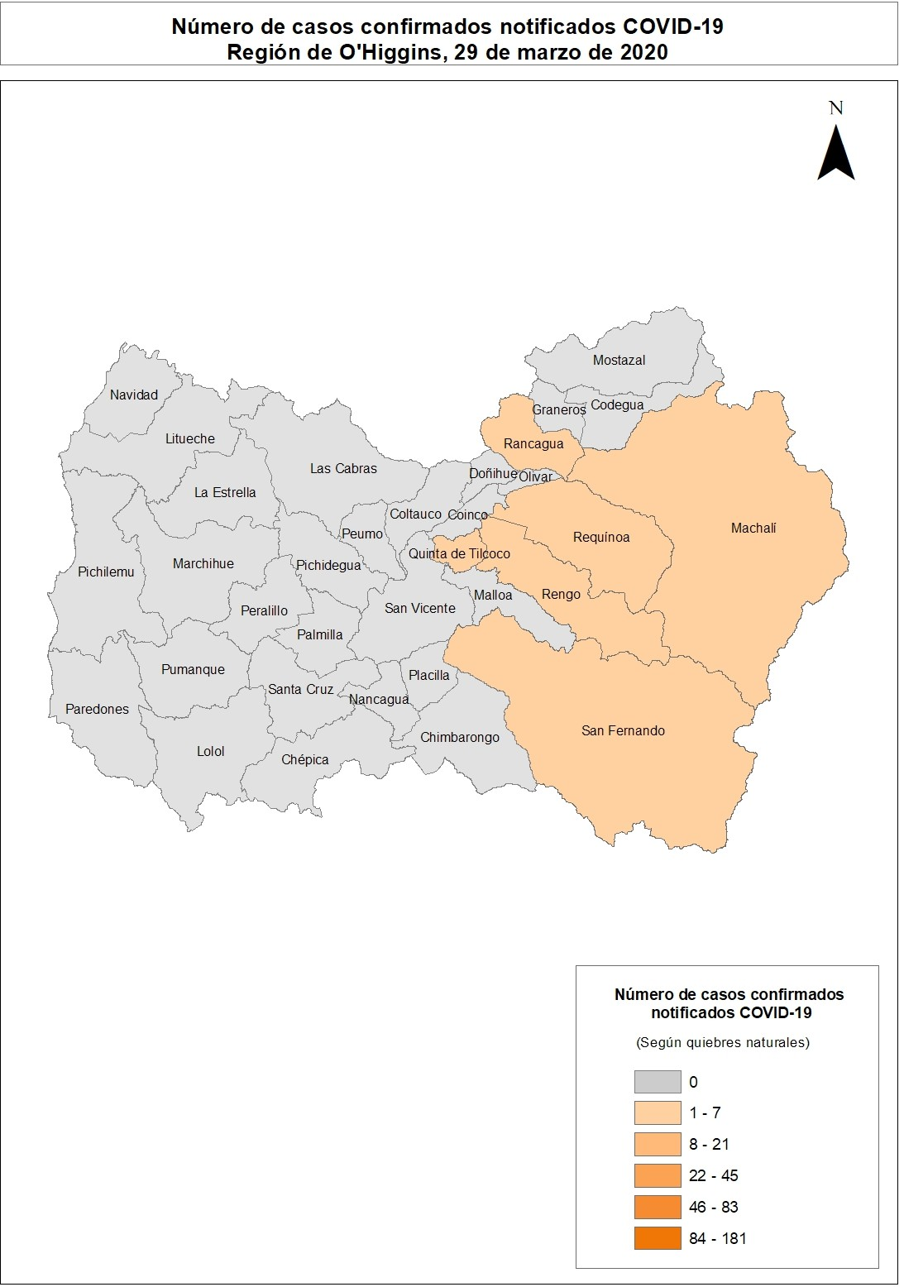
Maule Tabla 12. Casos de COVID-19 según comuna de residencia. Región de Maule, 2020(*).
Comuna | N° | Población | Tasa
Cauquenes | - | 44143 | 2.3
Chanco | - | 9331 | 0.0
Colbún | - | 22565 | 4.4
Constitución | - | 50348 | 0.0
Curepto | - | 9426 | 0.0
Curicó | 6 | 163626 | 3.7
Empedrado | - | 4206 | 0.0
Hualañé | - | 10222 | 0.0
Licantén | - | 6989 | 0.0
Linares | 4 | 101073 | 4.0
Longaví | - | 32810 | 3.0
Maule | - | 60000 | 3.3
Molina | - | 49800 | 4.0
Parral | 4 | 44544 | 9.0
Pelarco | - | 9083 | 0.0
Pelluhue | - | 8092 | 12.4
Pencahue | - | 8601 | 0.0
Rauco | - | 11248 | 0.0
Retiro | - | 21071 | 0.0
Río Claro | - | 14753 | 6.8
Romeral | - | 16170 | 6.2
Sagrada Familia | - | 19469 | 0.0
San Clemente | - | 46292 | 0.0
San Javier | - | 49451 | 0.0
San Rafael | - | 9959 | 0.0
Talca | 34 | 236724 | 14.4
Teno | - | 30850 | 0.0
Vichuquén | - | 4381 | 0.0
Villa Alegre | - | 17512 | 0.0
Yerbas Buenas | - | 19200 | 0.0
Total | 58 | 1131939 | 5.1
* Datos provisorios al 29/03/2020
Fuente: Sistema de notificación EPIVIGILA, Dpto. de Epidemiología, DIPLAS - Ministerio de Salud.
Imagen 10: Número de casos confirmados notificados COVID-19, región de Maule, Chile, hasta el 29 de marzo de 2020.

Table 14
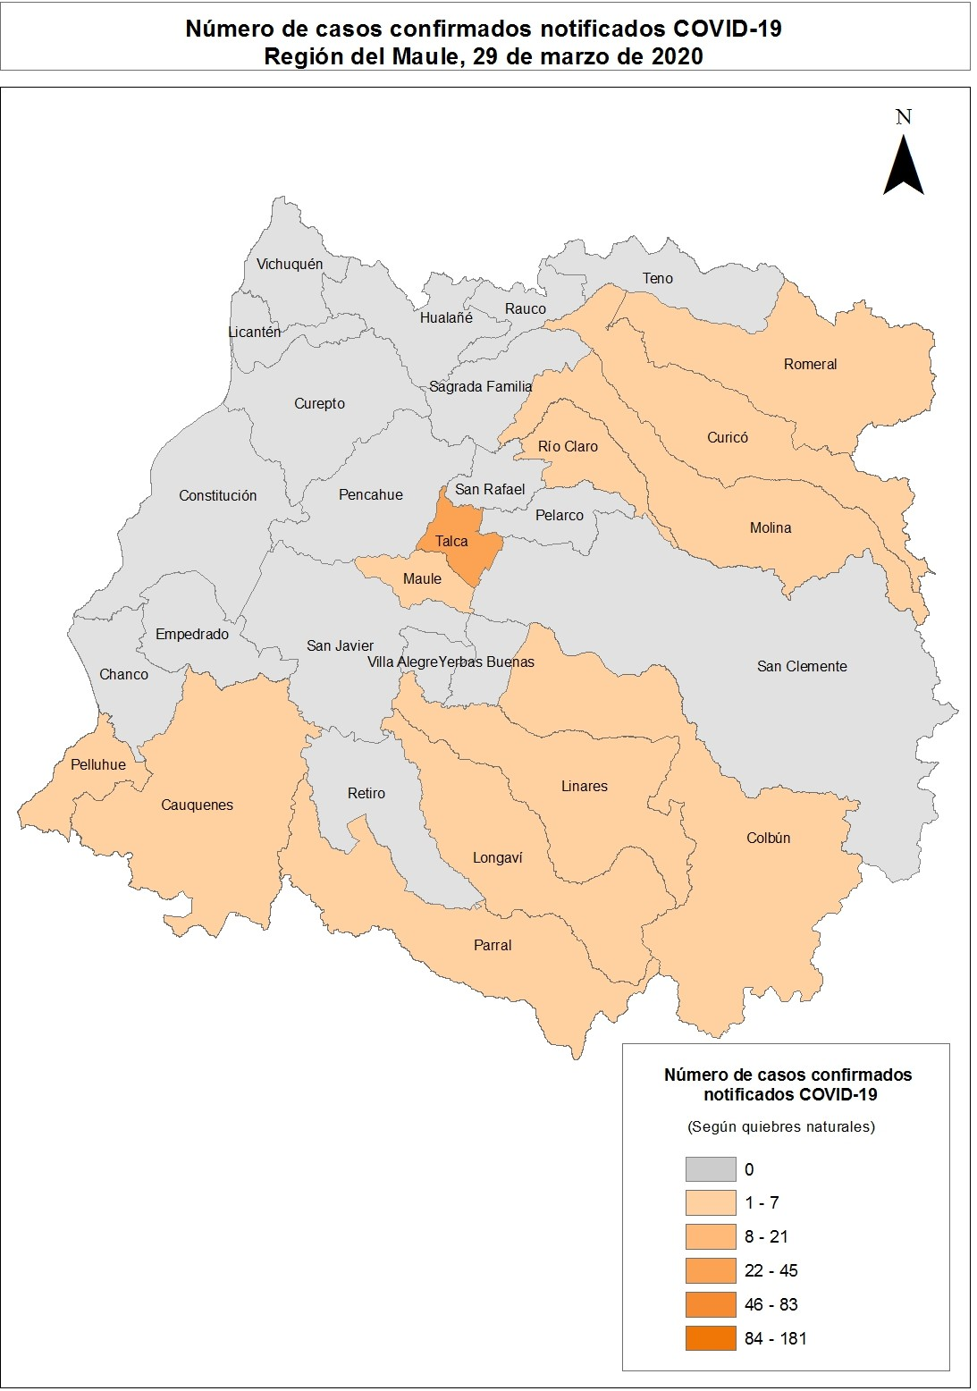
Ñuble Tabla 13. Casos de COVID-19 según comuna de residencia. Región de Ñuble, 2020(*).
Comuna | N° | Población | Tasa
Bulnes | 12 | 22607 | 53.1
Chillán | 114 | 198624 | 57.4
Chillán Viejo | 13 | 33827 | 38.4
Cobquecura | - | 5275 | 0.0
Coelemu | - | 16845 | 0.0
Coihueco | - | 28375 | 10.6
El Carmen | - | 12334 | 8.1
Ninhue | - | 5414 | 0.0
Ñiquén | - | 11567 | 0.0
Pemuco | - | 8639 | 0.0
Pinto | - | 11880 | 8.4
Portezuelo | - | 4940 | 0.0
Quillón | 4 | 18777 | 21.3
Quirihue | - | 12192 | 0.0
Ránquil | - | 6261 | 0.0
San Carlos | 8 | 56252 | 14.2
San Fabián | - | 4654 | 64.5
San Ignacio | - | 16624 | 6.0
San Nicolás | - | 12172 | 8.2
Treguaco | - | 5696 | 0.0
Yungay | - | 18596 | 5.4
Total | 162 | 511551 | 31.7
* Datos provisorios al 29/03/2020
Fuente: Sistema de notificación EPIVIGILA, Dpto. de Epidemiología, DIPLAS - Ministerio de Salud.
Imagen 11: Número de casos confirmados notificados COVID-19, región de Ñuble, Chile, hasta el 29 de marzo de 2020.

Table 15
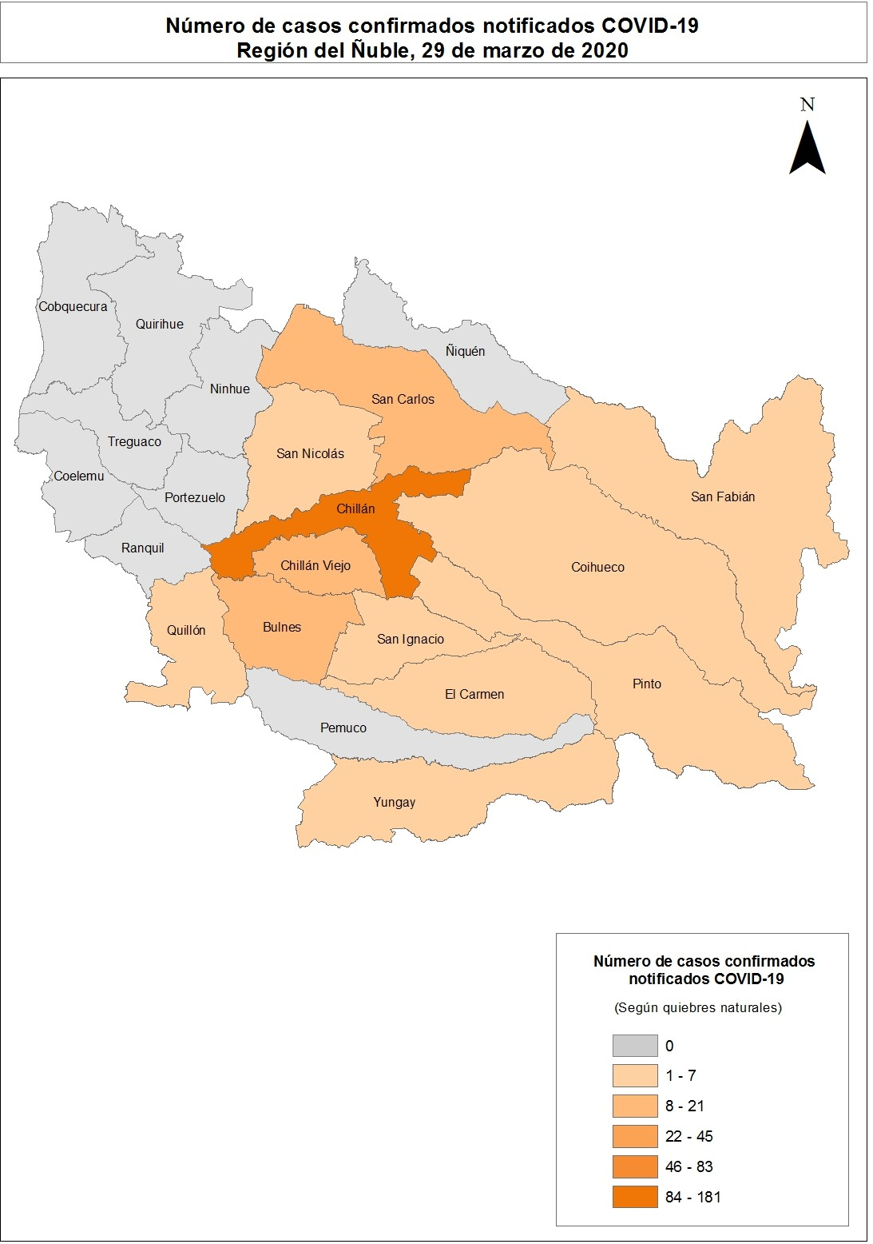
Biobío Tabla 14. Casos de COVID-19 según comuna de residencia. Región de Biobío, 2020(*).
Comuna | N° | Población | Tasa
Alto Biobío | - | 6775 | 14.8
Antuco | - | 4306 | 0.0
Arauco | - | 38679 | 5.2
Cabrero | - | 30725 | 0.0
Cañete | - | 37003 | 0.0
Chiguayante | 6 | 91180 | 6.6
Concepción | 28 | 238092 | 11.8
Contulmo | - | 6330 | 0.0
Coronel | - | 125829 | 0.0
Curanilahue | - | 33892 | 0.0
Florida | - | 11841 | 0.0
Hualpén | - | 97273 | 1.0
Hualqui | - | 26201 | 7.6
Laja | - | 23873 | 4.2
Lebu | - | 27100 | 0.0
Los Álamos | - | 22524 | 0.0
Los Ángeles | 11 | 218515 | 5.0
Lota | - | 45750 | 0.0
Mulchén | - | 31041 | 6.4
Nacimiento | - | 27944 | 3.6
Negrete | - | 10429 | 0.0
Penco | - | 49865 | 0.0
Quilaco | - | 4179 | 0.0
Quilleco | - | 10032 | 0.0
San Pedro de la Paz | 18 | 145906 | 12.3
San Rosendo | - | 3611 | 0.0
Santa Bárbara | - | 14592 | 6.9
Santa Juana | - | 14779 | 0.0
Talcahuano | - | 158345 | 1.3
Tirúa | - | 11019 | 0.0
Tomé | 4 | 58729 | 6.8
Tucapel | - | 15205 | 0.0
Yumbel | 5 | 22132 | 22.6
Total | 85 | 1663696 | 5.1
* Datos provisorios al 29/03/2020
Fuente: Sistema de notificación EPIVIGILA, Dpto. de Epidemiología, DIPLAS - Ministerio de Salud.
Imagen 12: Número de casos confirmados notificados COVID-19, región de Biobío, Chile, hasta el 29 de marzo de 2020.

Table 16
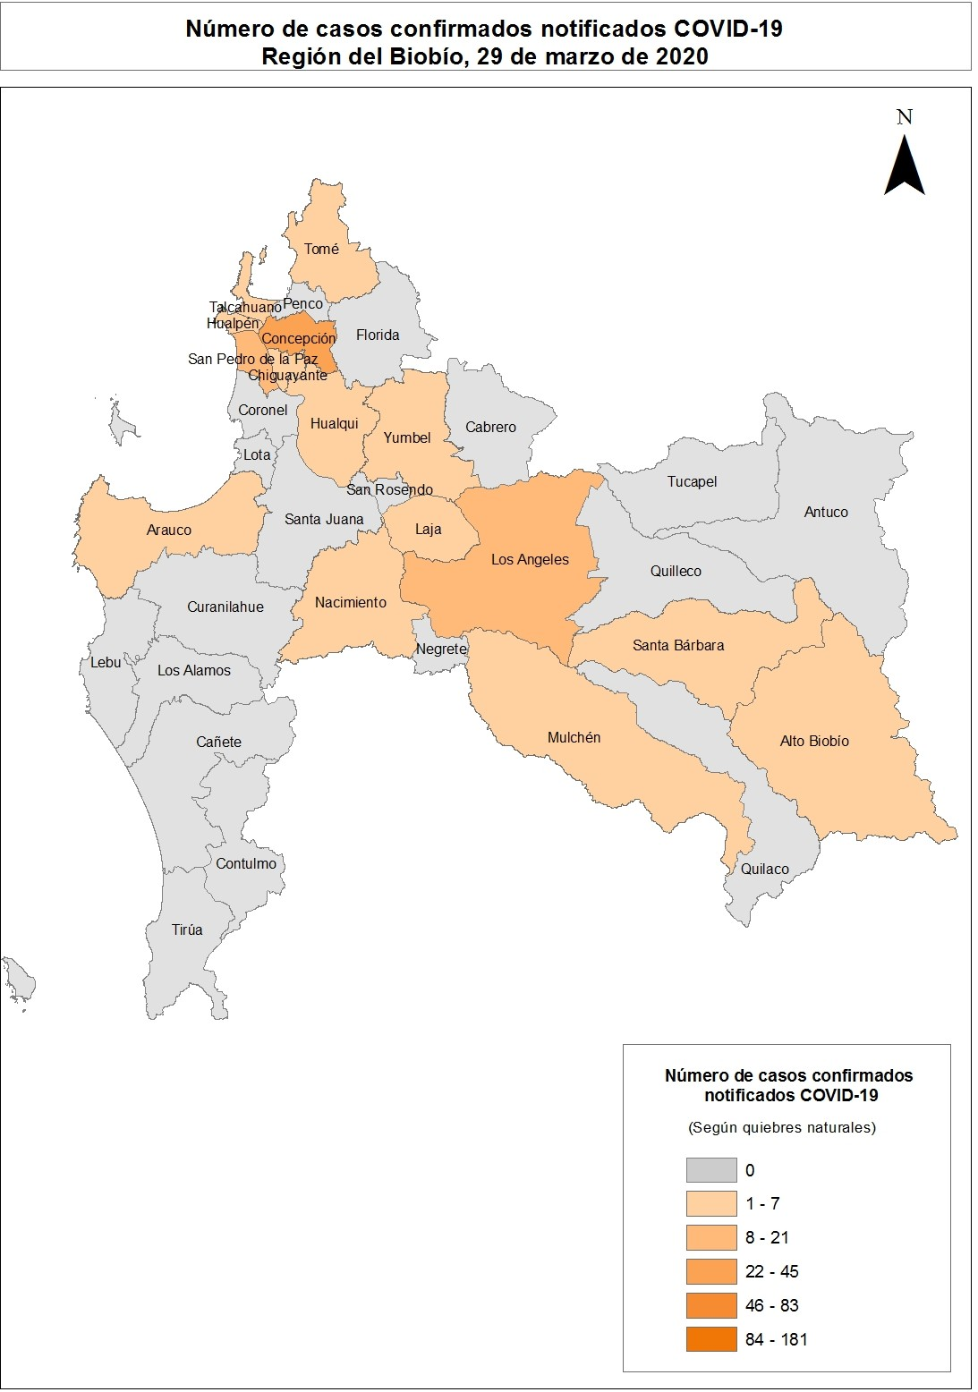
Araucanía Tabla 15. Casos de COVID-19 según comuna de residencia. Región de La Araucanía, 2020(*).
Comuna | N° | Población | Tasa
Angol | 7 | 56058 | 12.5
Carahue | - | 25486 | 3.9
Cholchol | - | 12341 | 8.1
Collipulli | - | 26148 | 0.0
Cunco | - | 18055 | 0.0
Curacautín | - | 18178 | 0.0
Curarrehue | - | 7802 | 12.8
Ercilla | - | 8458 | 0.0
Freire | - | 25446 | 7.9
Galvarino | - | 12633 | 7.9
Gorbea | 4 | 15148 | 26.4
Lautaro | - | 40746 | 4.9
Loncoche | - | 24739 | 8.1
Lonquimay | - | 11049 | 0.0
Los Sauces | - | 7517 | 0.0
Lumaco | - | 10050 | 0.0
Melipeuco | - | 6265 | 0.0
Nueva Imperial | - | 33777 | 0.0
Padre Las Casas | 9 | 82110 | 11.0
Perquenco | - | 7223 | 13.8
Pitrufquén | 4 | 26096 | 15.3
Pucón | - | 29782 | 10.1
Purén | - | 12188 | 0.0
Renaico | - | 10833 | 0.0
Saavedra | - | 12793 | 0.0
Temuco | 154 | 302931 | 50.8
Teodoro Schmidt | - | 15786 | 0.0
Toltén | - | 10055 | 9.9
Traiguén | - | 19314 | 0.0
Victoria | 5 | 35467 | 14.1
Vilcún | 4 | 30766 | 13.0
Villarrica | - | 59103 | 1.7
Total | 203 | 1014343 | 20.0
* Datos provisorios al 29/03/2020
Fuente: Sistema de notificación EPIVIGILA, Dpto. de Epidemiología, DIPLAS - Ministerio de Salud.
Imagen 13: Número de casos confirmados notificados COVID-19, región de Araucanía, Chile, hasta el 29 de marzo de 2020.

Table 17
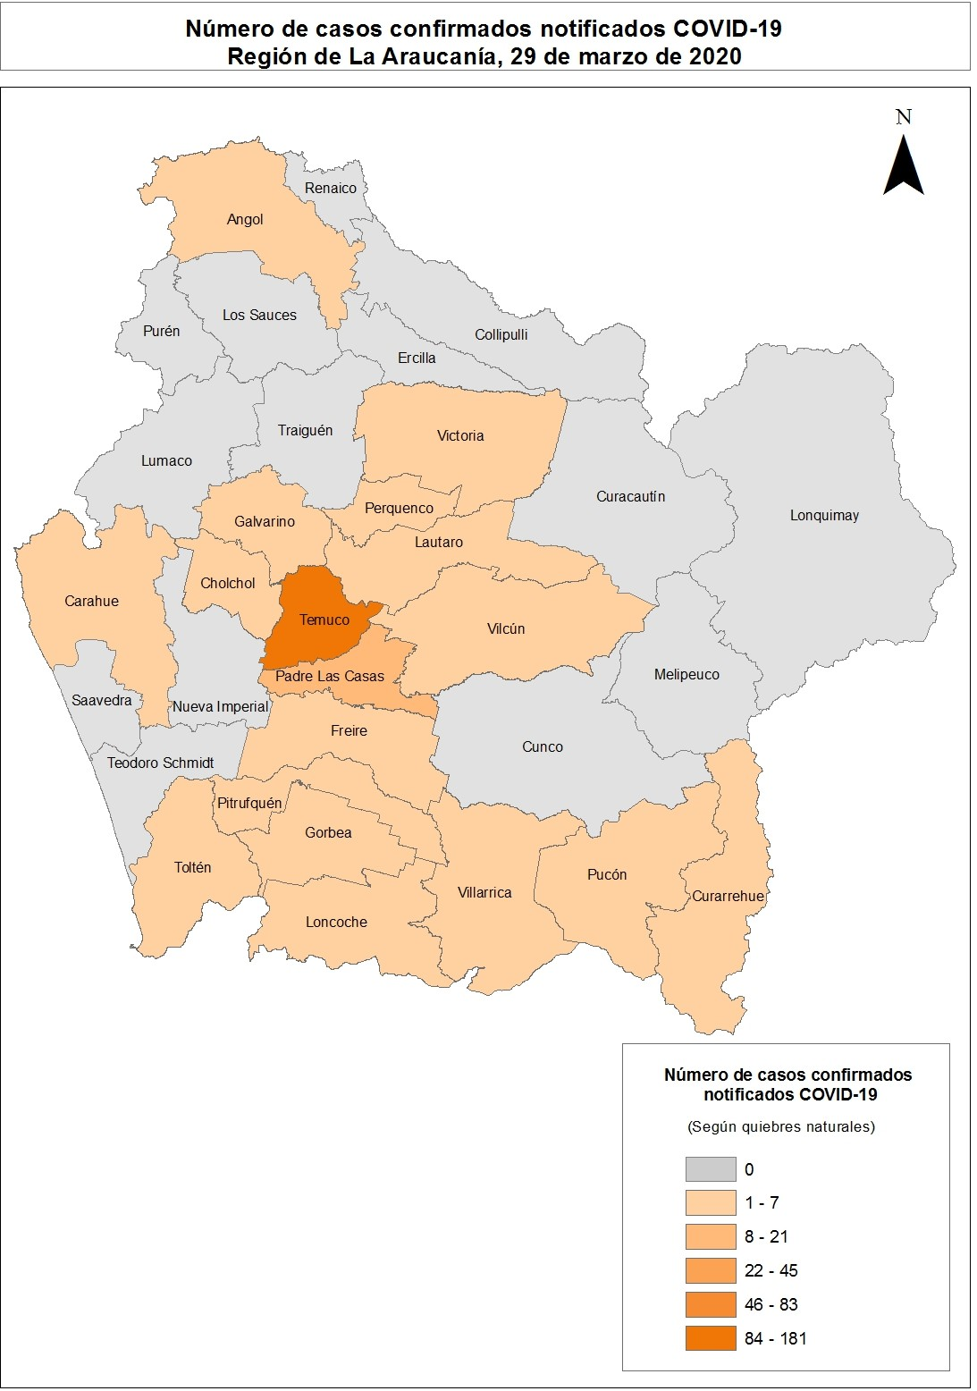
Los Ríos Tabla 16. Casos de COVID-19 según comuna de residencia. Región de Los Ríos, 2020(*).
Comuna | N° | Población | Tasa
Corral | - | 5447 | 0.0
Futrono | - | 15261 | 0.0
La Unión | - | 39538 | 2.5
Lago Ranco | - | 10292 | 0.0
Lanco | - | 17652 | 0.0
Los Lagos | - | 20518 | 0.0
Máfil | - | 7389 | 13.5
Mariquina | - | 23250 | 0.0
Paillaco | - | 20798 | 0.0
Panguipulli | - | 35991 | 0.0
Río Bueno | - | 32925 | 6.1
Valdivia | 12 | 176774 | 6.8
Total | 16 | 405835 | 3.9
* Datos provisorios al 29/03/2020
Fuente: Sistema de notificación EPIVIGILA, Dpto. de Epidemiología, DIPLAS - Ministerio de Salud.
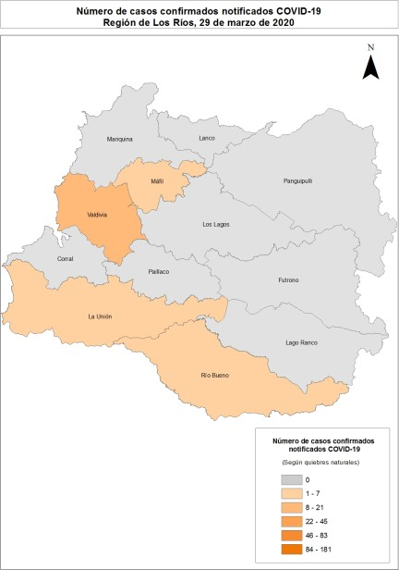
Imagen 14: Número de casos confirmados notificados COVID-19, región de Los Ríos, Chile, hasta el 29 de marzo de 2020.

Table 19
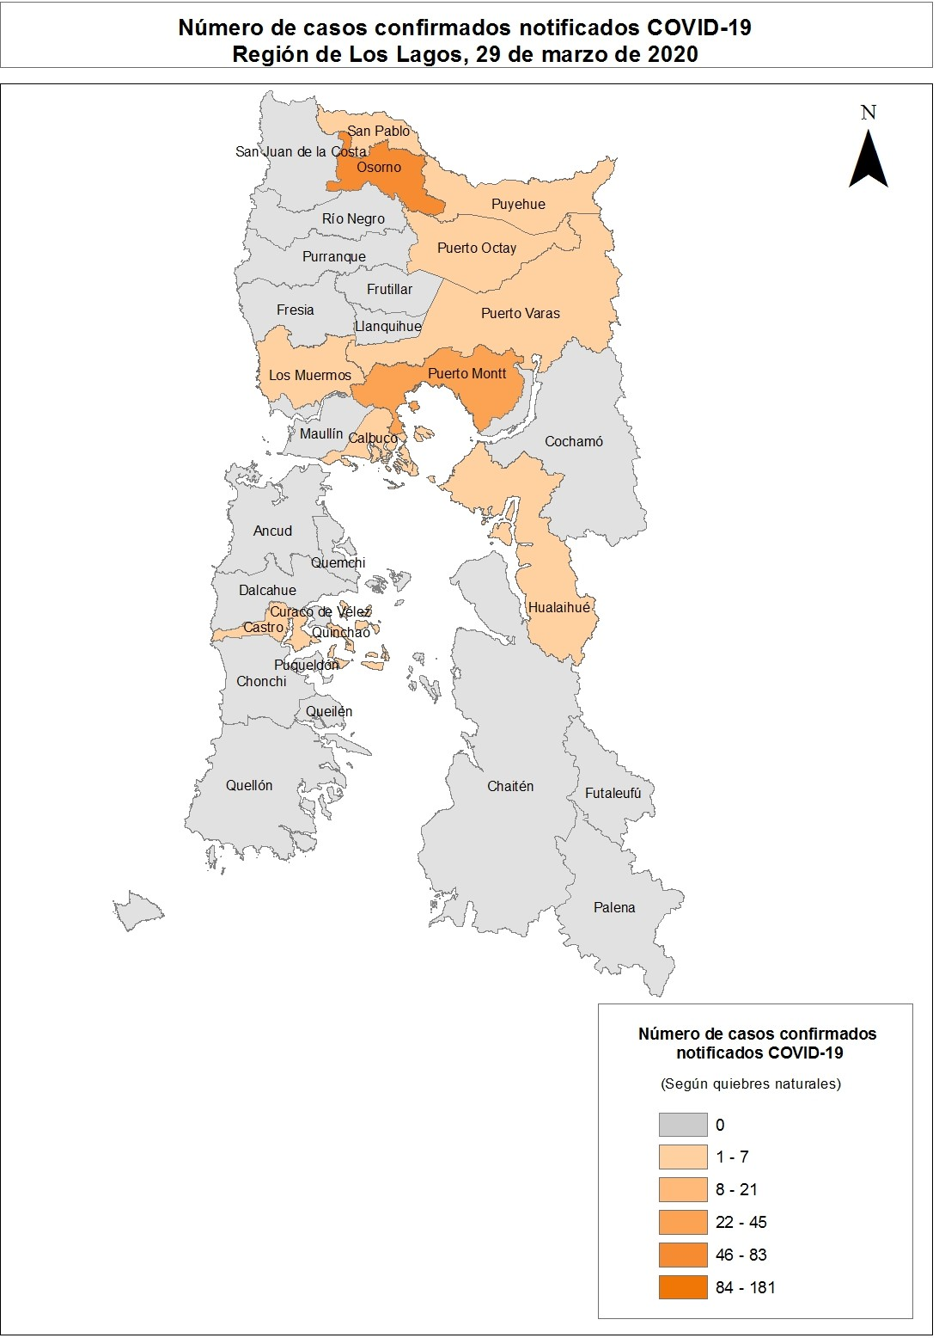
Aisén Tabla 18. Casos de COVID-19 según comuna de residencia. Región de Aisén, 2020(*).
Comuna | N° | Población | Tasa
Aisén | - | 25002 | 4.0
Chile Chico | - | 5121 | 0.0
Cisnes | - | 5828 | 0.0
Cochrane | - | 3685 | 0.0
Coyhaique | - | 61210 | 3.3
Guaitecas | - | 1599 | 0.0
Lago Verde | - | 920 | 0.0
O'Higgins | - | 661 | 0.0
Río Ibáñez | - | 2699 | 0.0
Tortel | - | 572 | 0.0
Total | 3 | 107297 | 2.8
* Datos provisorios al 29/03/2020
Fuente: Sistema de notificación EPIVIGILA, Dpto. de Epidemiología, DIPLAS - Ministerio de Salud.
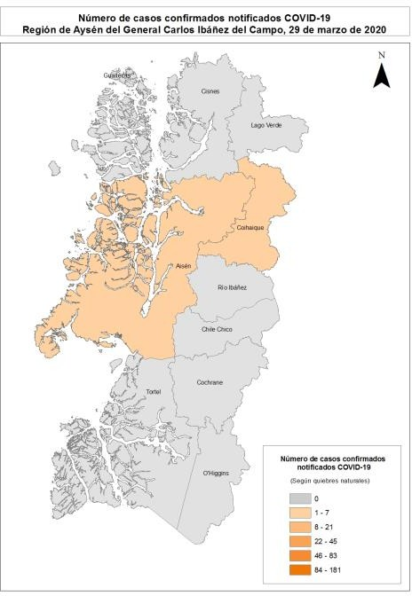
Imagen 16: Número de casos confirmados notificados COVID-19, región de Aisén, Chile, hasta el 29 de marzo de 2020.

Table 20
Magallanes y la Antártica Chilena Tabla 19. Casos de COVID-19 según comuna de residencia. Región de Magallanes y la Antártica Chilena, 2020(*).
Comuna | N° | Población | Tasa
Antártica | - | 137 | 0.0
Cabo de Hornos | 5 | 1983 | 252.1
Laguna Blanca | - | 264 | 0.0
Natales | - | 23782 | 4.2
Porvenir | - | 7323 | 0.0
Primavera | - | 694 | 0.0
Punta Arenas | 29 | 141984 | 20.4
Río Verde | - | 211 | 0.0
San Gregorio | - | 681 | 0.0
Timaukel | - | 282 | 0.0
Torres del Paine | - | 1021 | 0.0
Total | 35 | 178362 | 19.6
* Datos provisorios al 29/03/2020
Fuente: Sistema de notificación EPIVIGILA, Dpto. de Epidemiología, DIPLAS - Ministerio de Salud.
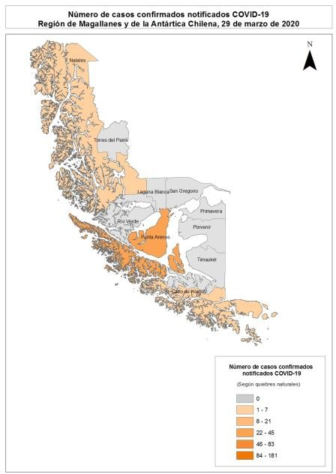
Imagen 17: Número de casos confirmados notificados COVID-19, región de Magallanes, hasta el 29 de marzo de 2020.

